Dashboard
Hello, Talita!
Acompanhamento financeiro
pesquisar dados…
🔍

Money APP 💵💲

Data | Data

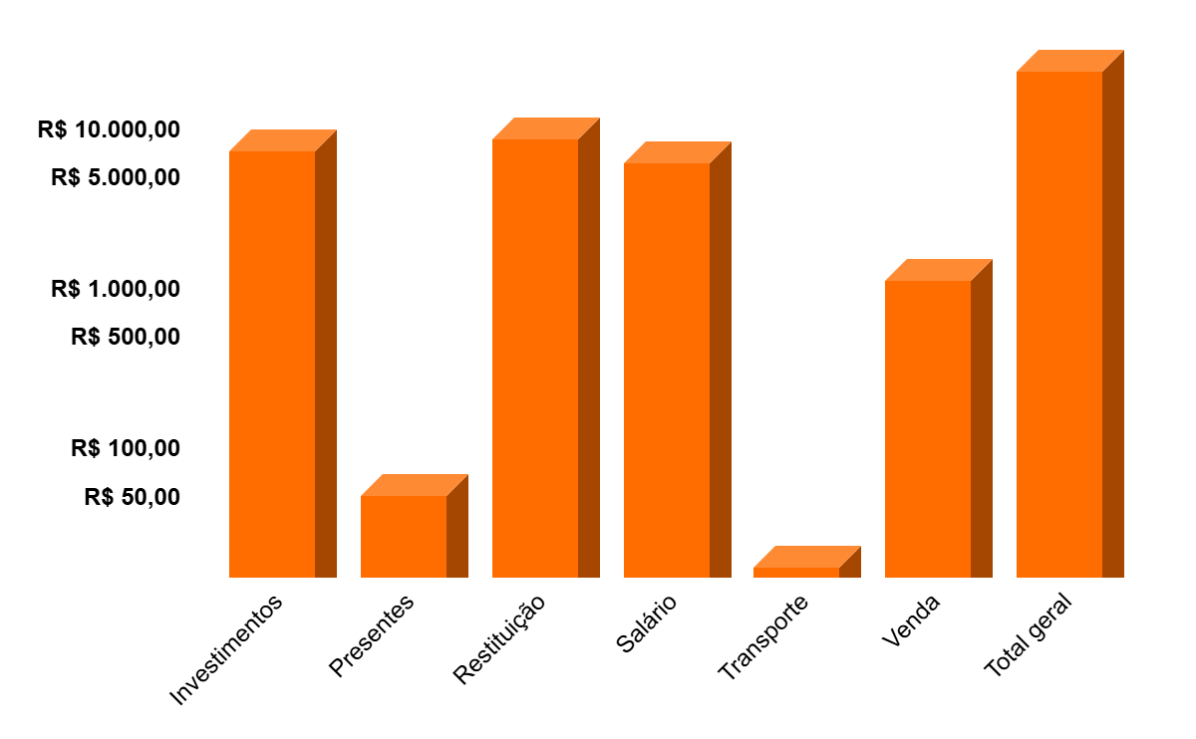
Entrada 📥📥📥
Economias 🏦💰

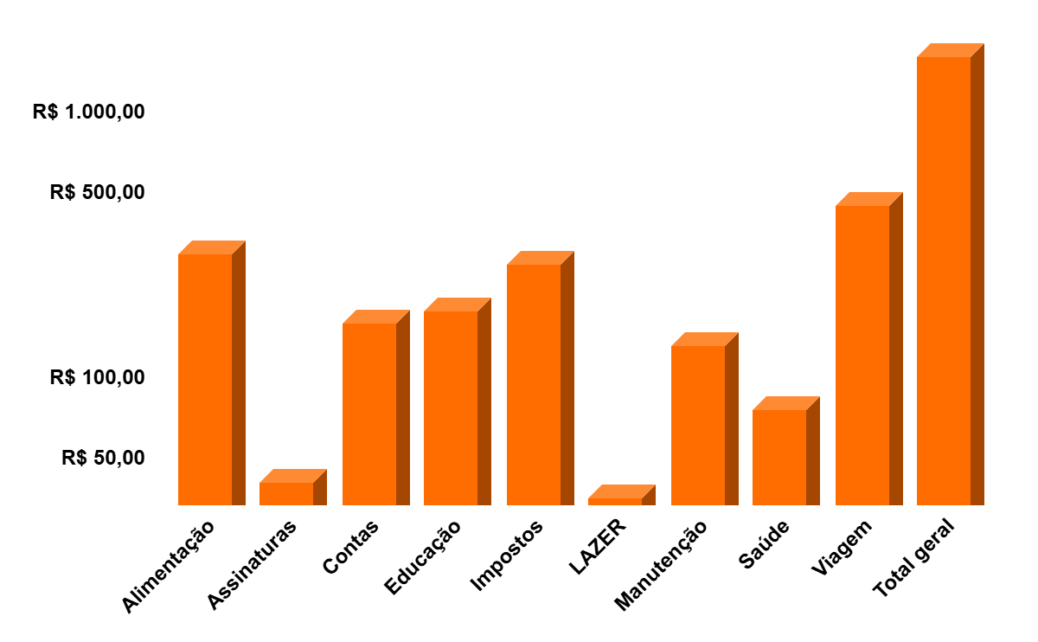
Gastos 📤📤📤📤

